2018_12_data
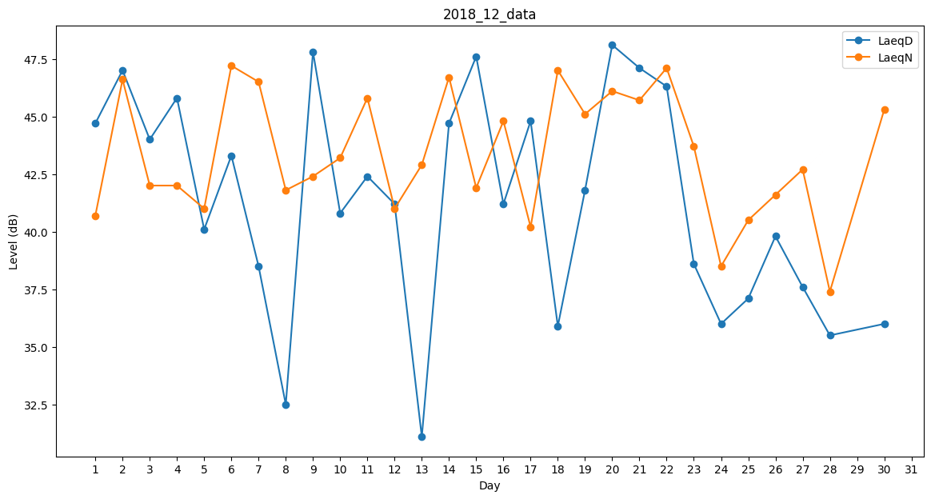
Day | LaeqD | LaeqN
1 | 44.7 | 40.7
2 | 47 | 46.6
3 | 44 | 42
4 | 45.8 | 42
5 | 40.1 | 41
6 | 43.3 | 47.2
7 | 38.5 | 46.5
8 | 32.5 | 41.8
9 | 47.8 | 42.4
10 | 40.8 | 43.2
11 | 42.4 | 45.8
12 | 41.2 | 41
13 | 31.1 | 42.9
14 | 44.7 | 46.7
15 | 47.6 | 41.9
16 | 41.2 | 44.8
17 | 44.8 | 40.2
18 | 35.9 | 47
19 | 41.8 | 45.1
20 | 48.1 | 46.1
21 | 47.1 | 45.7
22 | 46.3 | 47.1
23 | 38.6 | 43.7
24 | 36 | 38.5
25 | 37.1 | 40.5
26 | 39.8 | 41.6
27 | 37.6 | 42.7
28 | 35.5 | 37.4
29 | 38.2 | 0
30 | 36 | 45.3
31 | 42.6 | 0

